№2
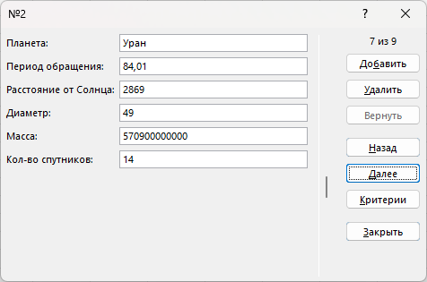
Планета | Период обращения | Расстояние от Солнца | Диаметр | Масса | Кол-во спутников
Меркурий | 0.2410 | 58 | 4.9 | 4,860,000,000 | 0
Венера | 0.6150 | 108 | 12.1 | 6,000,000,000 | 0
Земля | 1.0000 | 150 | 12.8 | 610,000,000 | 1
Марс | 1.8810 | 288 | 6.8 | 320,000,000 | 2
Юпитер | 11.8600 | 778 | 142.6 | 103,400,000,000 | 16
Сатурн | 29.4600 | 1426 | 120.2 | 100,000,000 | 17
Уран | 84.0100 | 2869 | 49.0 | 570,900,000,000 | 14
Нептун | 164.8000 | 4496 | 20.2 | 87,240,000,000 | 2
Плутон | 247.7000 | 5900 | 2.8 | 1,907,000,000,000 | 1

